상품제안서
제로티어 골드 고속충전 보조배터리 20000mAh | 상품코드: S46021

 |  |  |  |  |  |  | 02-713-8555 | www.synergygift.co.kr
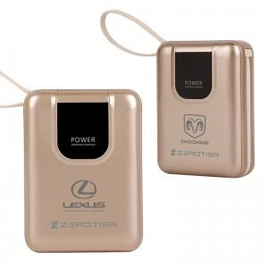 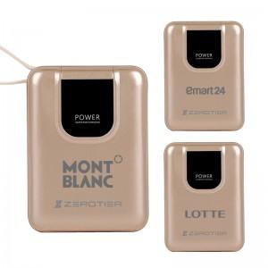 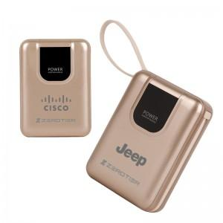

【상세/제작정보】

【인쇄/포장옵션】 | 레이저, DTF컬러필름 / 포장지포장

【공급단가】 | 수량 | 30~ | 100~ | 200~ | 300~ | 500~
*VAT별도 | 단가 | 27,700원 | 26,100원 | 25,700원 | 25,200원 | 24,800원

【상품 URL】 | https://www.synergygift.co.kr:443/src/goods_detail.php?gdno=46021

